Biyokimya
Numune Adı | TAS(mmol/L) | TOS (µmol/L) | OSI | ARES(umol/l)
Ali Erbil | 3.54 | 14.26 | 0.403 | 508
Yaşar Erkoç | 1.42 | 5.06 | 0.356 | 582 | Bu çalışmada "Relassay" marka kitler kullanılmıştır.
Necati Bektaş | 2.13 | 4.48 | 0.210 | 574 | Kullanılan cihaz: Mindray marka BS400 model tam otomatik biyokimya cihazı
Osman Canbulat | 2.77 | 6.71 | 0.242 | 806 | TAS: Total Antioxidant Status
Mustafa Nazlı | 1.9 | 5.04 | 0.265 | 582 | TOS: Total Oxidant Status
Hacı Güneş | 1.51 | 8.57 | 0.568 | 574 | OSI: Oxidative Stress Index
Birol Canyurt | 2.75 | 21.45 | 0.780 | 576 | ARES: Arylesterase
Güler Atasayar | 3.54 | 11.99 | 0.339 | 584 | Arylesterase testi 1/1 oranında dislüsyon yapılarak çalışıldı.
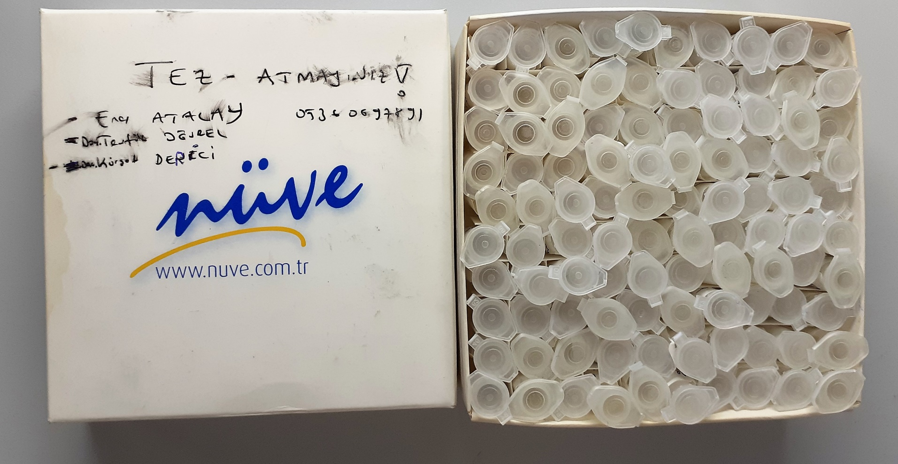
Satılmış Metin | 2.44 | 2.83 | 0.116 | 596
Edibe Gök | 2.42 | 10.92 | 0.451 | 58
Şıhı Erciyes | 2.32 | 1.31 | 0.056 | 542
Osman Uzun | 2.27 | 15.01 | 0.661 | 570
Aynur Işık | 3.26 | 10.73 | 0.329 | 574
Haydar Özmen | 2.76 | 12.18 | 0.441 | 574
Ömer Albayrak | 3.54 | 20.35 | 0.575 | 574
Mehmet Zekeriya Ölmez | 3.03 | 3.7 | 0.122 | 718
Ganimet Coşkun | 3.26 | 17.4 | 0.534 | 570
Zekine Soylu | 1.97 | 3.86 | 0.196 | 568
Doğan Şahinkaya | 3.4 | 8.22 | 0.242 | 752
Elif Dündar | 3.52 | 19.79 | 0.562 | 536
Hava Yoldaş | 3.43 | 17.29 | 0.504 | 582
Ayişe Taşkın | 3.54 | 14.03 | 0.396 | 744
Nurcan Bozkoyun | 1.63 | 1.51 | 0.093 | 580
Selahattin Hotoğlu | 3.54 | 12.13 | 0.343 | 540
Ayşe Oğan | 3.28 | 8.83 | 0.269 | 578
Gürcü Singer | 3.54 | 8.42 | 0.238 | 506
Kadriye Özev | 3.52 | 16.76 | 0.476 | 482
Seyran Tur | 3.23 | 16.47 | 0.510 | 458
Harun Er | 2.4 | 14.09 | 0.587 | 518
Ayşe Soytek | 3.44 | 7.28 | 0.212 | 522
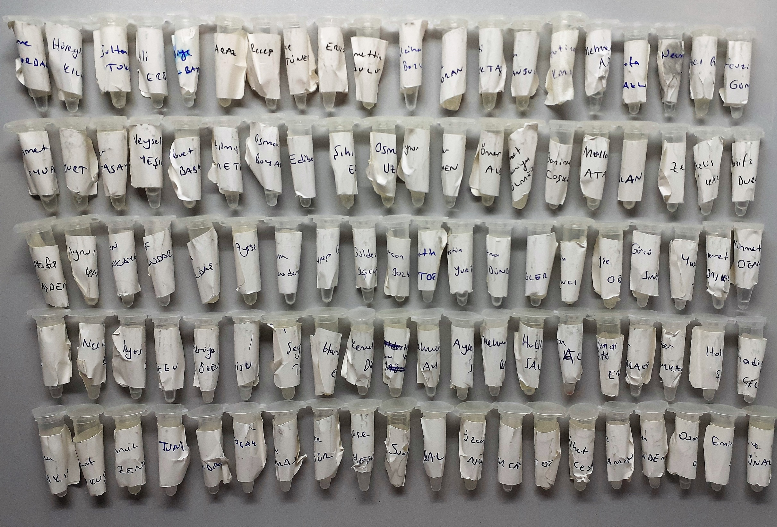
Mehmet Başat | 3.23 | 8.81 | 0.273 | 570
Halil Salış | 2.04 | 9.41 | 0.461 | 830
Güleser Baykal | 3.54 | 14.81 | 0.418 | 714
Halil Soyak | 1.18 | 2.01 | 0.170 | 574
Hadiye Çelik | 2.88 | 14.02 | 0.487 | 574
Ahmet Zengin | 3.54 | 14.59 | 0.412 | 498
Döndü Koçak | 2.86 | 12.88 | 0.450 | 572
Sakine Yılmaz | 3.06 | 12.47 | 0.408 | 572
Havise Yeşilyurt | 2.97 | 10.74 | 0.362 | 566
Mustafa Akbal | 2.84 | 13.83 | 0.487 | 952
Özcan Aslıyüce | 3.34 | 17.17 | 0.514 | 496
Zafer Yurtoğlu | 3.53 | 16.08 | 0.456 | 608
Menekşe Kocaman | 2.19 | 4.46 | 0.204 | 544
Osman Yöndemli | 2.86 | 12.13 | 0.424 | 588
Emine Atlı | 2.25 | 8.92 | 0.396 | 502
Yurdagül Erdaş | 3.19 | 17.28 | 0.542 | 578
Fadime Düzyurt | 2.79 | 19.86 | 0.712 | 894
Satılmış Arılan | 2.22 | 3.13 | 0.141 | 586
Ömer Torunoğlu | 2.57 | 4.79 | 0.186 | 560
İsmail Tunç | 3.54 | 4.69 | 0.132 | 976
Hatice Gür | 3.29 | 11.79 | 0.358 | 544

